Sheet1
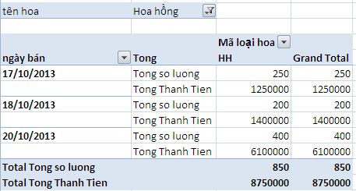
STT | Mã loại hoa | ngày bán | tên hoa | số lượng | đơn giá | thành tiền
1 | HH | 2013-10-17 | Hoa hồng | 100 | 5000 | 500000
2 | HNL | 2013-10-18 | Hoa Ngọc lan | 25 | 7000 | 175000
3 | HTV | 2013-10-19 | Hoa tường vi | 50 | 15000 | 750000
4 | HL | 2013-10-20 | Hoa ly | 60 | 15000 | 900000
5 | HH | 2013-10-17 | Hoa hồng | 150 | 7000 | 1050000
6 | HH | 2013-10-18 | Hoa hồng | 200 | 8000 | 1600000
7 | HL | 2013-10-19 | Hoa ly | 70 | 16000 | 1120000
8 | HL | 2013-10-20 | Hoa ly | 200 | 16000 | 3200000
9 | HTV | 2013-10-19 | Hoa tường vi | 150 | 20500 | 3075000
10 | HH | 2013-10-20 | Hoa hồng | 400 | 24000 | 9600000

Dùng lện PivotTable, tạo mẫu báo cáo như sau ( không để ý đến kết quả của mẫu)

